Instruktion
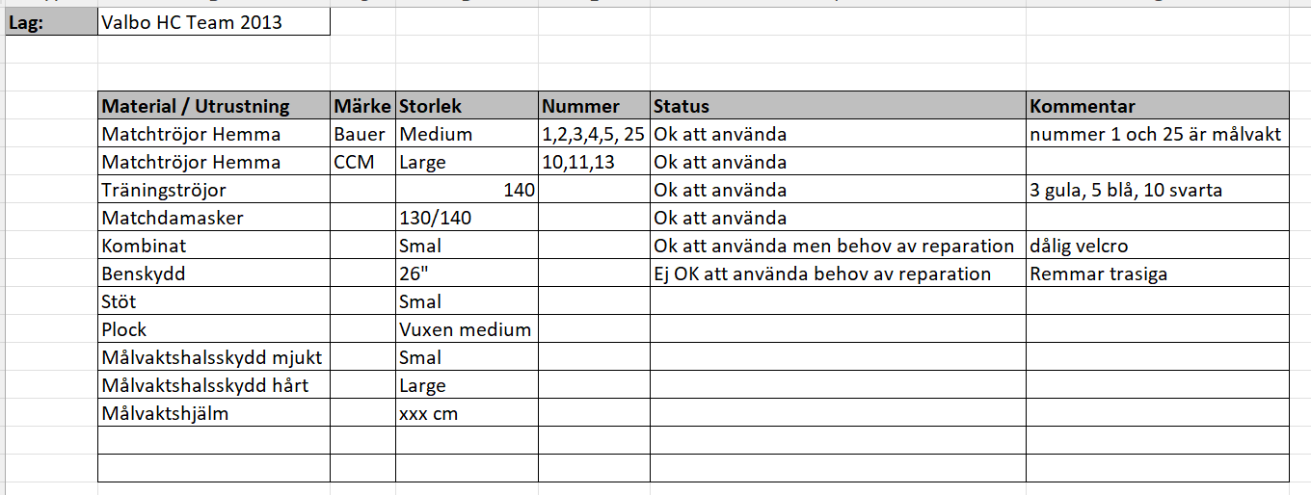
Hej
Fyll i fliken inventeringslista för ditt lag och maila sedan listan till Mattias Gäfvert på mattegafvert@gmail.com.
Försök att fylla i listan så detaljerat som möjligt. Se exempel på hur den kan fyllas i.

